bank_details
Required Information | Fill in
账户开户名： Bank Account Name: | 奇亿（北京）音乐有限公司 【Qiyi (Beijing) Music Co., Ltd.】
开户行： Bank Name: | 中国银行股份有限公司北京光华路支行 【Beijing Guanghua Road Branch of Bank of China Limited】
账户号： Bank Account Number: | 3259 5731 7677
开户行地址： Bank Address: | 北京市朝阳区金台里甲9号铜牛大厦 【opnew Tower, No. 9 of Jintailijia, Chaoyang District, Beijing.】
银行swift code Bank Swift Code: | BKCHCNBJ110
电子邮箱： Email: | jane@qiyimusic.com
联系人姓名 contact name | 陈珍珍 Jane Chen
联系电话： Contact Number: | 13301313631
地址： Address: | 註冊地址：北京市通州区潞城镇东堡村173号 聯絡地址：北京市通州区新华北路绿地广场二期1902室 | Room 1902, Phase Two of Greenland Plaza, North of Xinhua Road, Tongzhou District,Beijing
邮编： Postal Code: | 101149
营业执照号： Company Registration Number: | 91110112575167354C

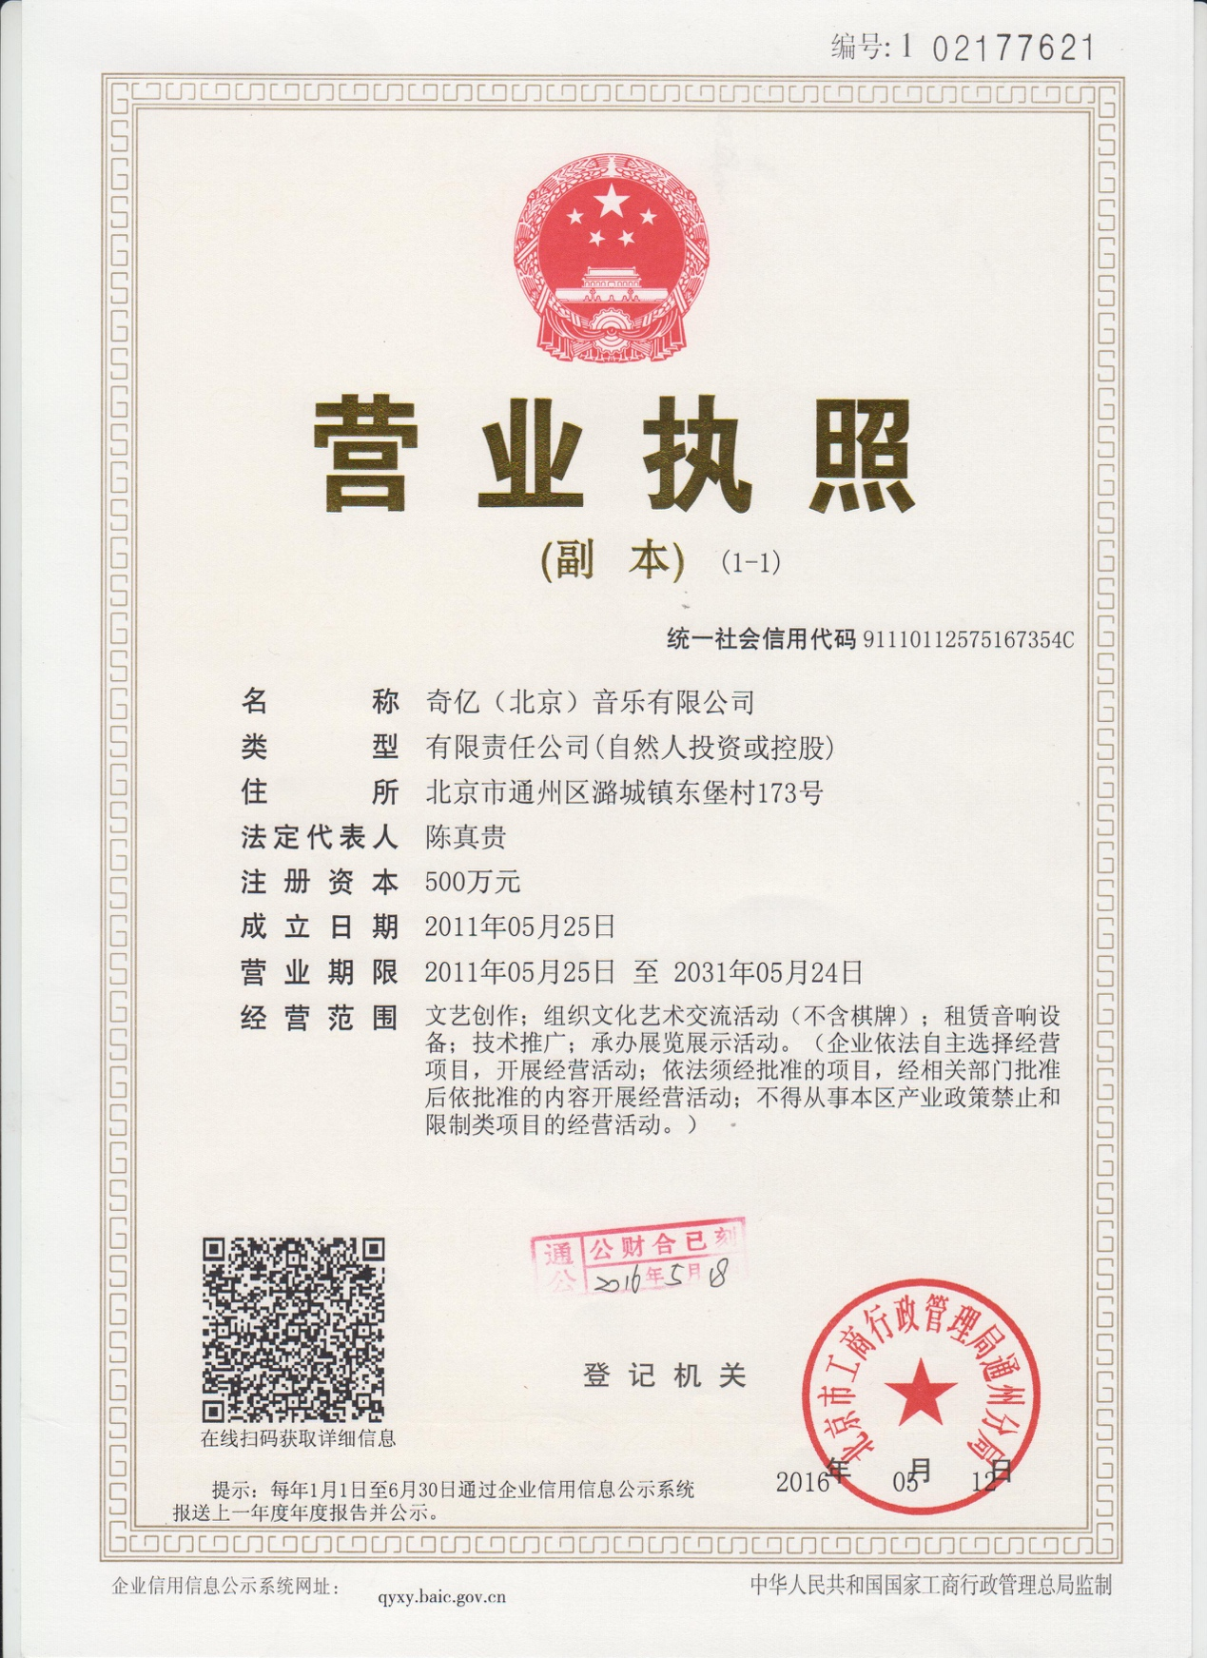 公司营业执照电子档（年检页面） Copy of Valid Company Operating Certificate

